ログイン
外部設計書 |  |  |  |  |  | 画面名 |  | ログイン |  |  |  | 作成者 | 小島 佐分 |  |  | 更新者
 |  |  |  |  |  | システム名 |  |  |  |  |  | 作成日 | 2022-06-07 |  |  | 更新日
 |  |  |  |  |  | 備考

 | 画面設計

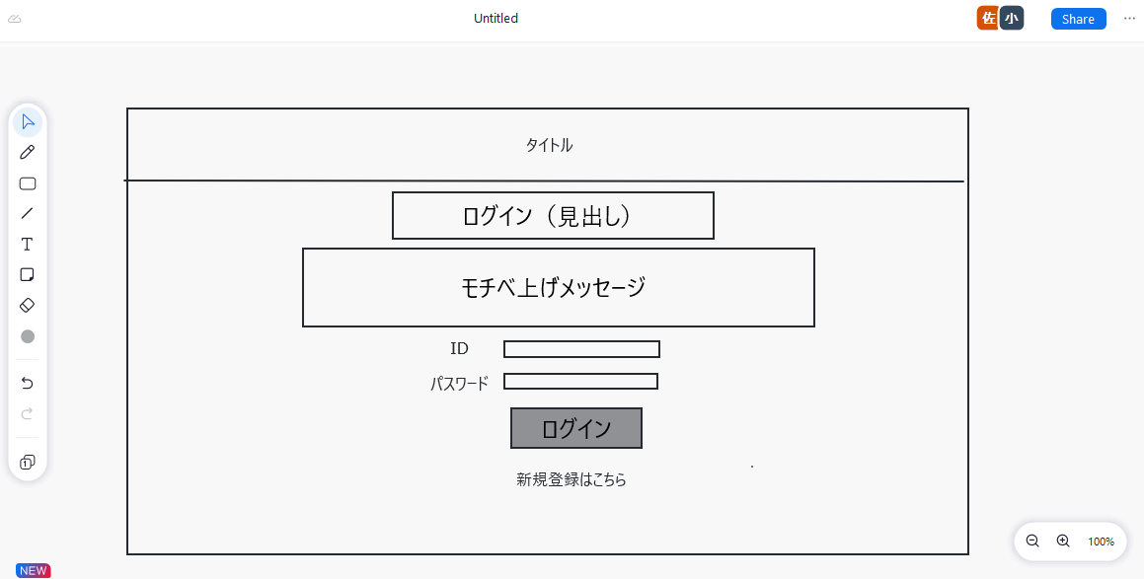

 | 機能設計

 |  |  | ログイン
 |  |  |  | 保持しているIDとパスワードを入力する。

 |  |  | 「ログインボタン」をクリック
 |  |  |  | 内部データとID,パスワードが一致すればログイン
 |  |  |  | →マイページへ遷移

 |  |  | IDを持っていない場合
 |  |  |  | 新規登録文をクリック
 |  |  |  | →新規登録画面に遷移

 | 項目定義書

 | No |  | 物理名 |  | 論理名 |  | 画面型 |  | データ型 | min | max | DBテーブル |  | DBカラム | 備考
 |  | 1 | corptitle |  | タイトル |  | label
 |  | 2 | pagetitle |  | 見出し |  | label
 |  | 3 | message |  | メッセージ |  | label
 |  | 4 | id |  | ID |  | Textbox |  | String | 0 | 20 | Users |  | id
 |  | 5 | password |  | パスワード |  | Textbox |  | String | 0 | 20 | Users |  | pw
 |  | 6 | login_button |  | ログイン |  | submit
 |  | 7 | register_link |  | 新規登録 |  | Link

新規登録
外部設計書 |  |  |  |  |  | 画面名 |  | 新規登録 |  |  |  |  | 作成者 | 小島、佐分 |  |  | 更新者
 |  |  |  |  |  | システム名 |  |  |  |  |  |  | 作成日 | 2022-06-08 |  |  | 更新日
 |  |  |  |  |  | 備考

 | 画面設計

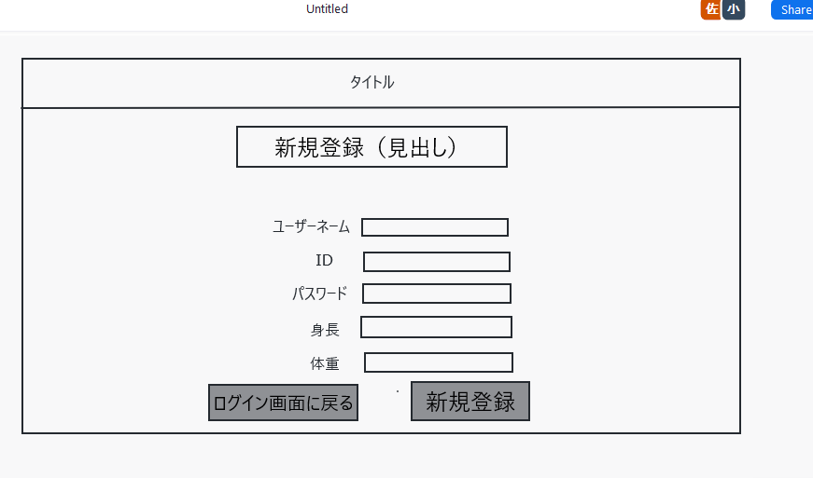

IDが既存であれば

 | 機能設計

 |  |  | フォーム入力
 |  |  |  | ユーザーネーム、ID、PW、身長、体重5つの必須項目を入力

 |  |  | 「新規登録ボタン」をクリック
 |  |  |  | すべての項目の入力が確認されれば登録完了（データベースに保存）→初期チェックテスト画面へ

 |  |  | 「ログインに戻るボタン」をクリック
 |  |  |  | ログインに戻る、フォームに記述した内容は保存されない

 |  |  | ※パスワード入力欄
 |  |  |  | ●で隠れる仕様

 | 項目定義書

 | No |  | 物理名 |  | 論理名 |  | 画面型 |  | データ型 | min | max |  | DBテーブル |  | DBカラム | 備考
 |  | 1 | corptitle |  | タイトル |  | label
 |  | 2 | pagetitle |  | 見出し |  | label
 |  | 3 | username |  | ユーザーネーム |  | Textbox |  | String | 0 |  | 20 | Users |  | name
 |  | 4 | id |  | ID |  | Textbox |  | String | 0 |  | 20 | Users |  | id
 |  | 5 | password |  | パスワード |  | Textbox |  | String | 0 |  | 20 | Users |  | pw
 |  | 6 | height |  | 身長 |  | Textbox |  | double | 0 |  | 20 | Users |  | height
 |  | 7 | weight |  | 体重 |  | Textbox |  | double | 0 |  | 20 | Users |  | weight
 |  | 8 | register_button |  | 新規登録 |  | submit
 |  | 9 | backlogin_button |  | 戻る |  | submit
 |  | 10

パーソナルデータ
外部設計書 |  |  |  |  |  | 画面名 |  | パーソナルデータ |  |  |  | 作成者 | 小島、佐分 |  |  | 更新者
 |  |  |  |  |  | システム名 |  |  |  |  |  | 作成日 | 2022-06-08 |  |  | 更新日
 |  |  |  |  |  | 備考

 | 画面設計

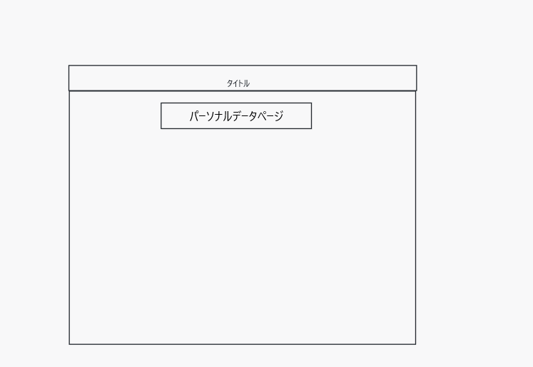

＝

ファイルを選択
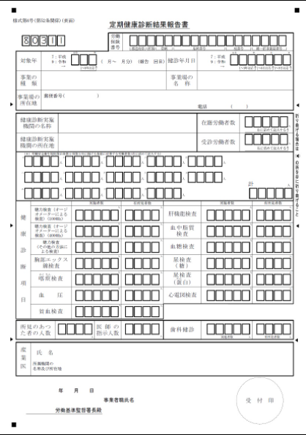

 | 機能設計

 |  |  | 「ファイルを選択」をクリック
 |  |  |  | 健康診断書の画像をアップロード

 |  |  | 「メニュータグ」をクリック
 |  |  |  | 他ページとすり合わせ

 | 項目定義書

 | No |  | 物理名 |  | 論理名 |  | 画面型 |  | データ型 | min | max | DBテーブル |  | DBカラム | 備考
 |  | 1 | corptitle |  | タイトル |  | label
 |  | 2 | pagetitle |  | 見出し |  | label
 |  | 3 | menu_button |  | メニュー |  | ※
 |  | 4 | file_button |  | ファイル選択 |  | file
 |  | 5
 |  | 6
 |  | 7
 |  | 8
 |  | 9
 |  | 10

